Indíce


Estatística do Medicamento e Produtos de Saúde 2016 / Medicine and Healthcare Products Statistics 2016

Preâmbulo / Preamble

Abreviaturas / Abbreviations

1. Dados Macroeconómicos / Macroeconomic Data

 | 1.1. Índice de Preços no Consumidor (IPC)* / Consumer Price Index (CPI)

 | 1.2. Vendas de Especialidades Farmacêuticas (Ambulatório) / Pharmaceutical Specialities Sales (Ambulatory)

 | 1.3. Encargos do SNS com medicamentos no mercado Ambulatório e Hospitalar / NHS Expenditure (Ambulatory and Hospital) as a percentage of GDP

 | 1.4. Orçamento do SNS e Encargos do SNS com Medicamentos (Ambulatório e Hospitalar) / NHS Budget and NHS Expenditure (Ambulatory and Hospital)

 | 1.5. Despesa Nacional em Saúde (Pública + Privada) / National Healthcare Expenditure (Public + Private)

 |  | 1.5.1. Despesa Pública e Privada em Saúde / Public and Private Healthcare Expenditure

 |  | 1.5.2. Relação Entre os Indicadores / Relation Between Indicators

 |  | 1.5.3. Despesa Nacional em Saúde em % PIB / National Healthcare Expenditure as % GDP

 | 1.6. Estrutura do Mercado de Medicamentos / Medicine Market Structure

2. Medicamentos em Números / Medicines in Figures

 | 2.1. Autorização de Introdução no Mercado (AIM) / Marketing Authorisation (MA)

 |  | 2.1.1. Pedidos de AIM de Medicamentos / Medicines MA Applications

 |  |  | 2.1.1.1. Por Base Legal do Pedido (a) / By Application Legal Basis (a)

 |  |  |  | 2.1.1.1.1. AIM Procedimento Nacional / National MA Procedure

 |  |  |  | 2.1.1.1.2. AIM Procedimento Reconhecimento Mútuo / Mutual Recognition MA Procedure

 |  |  |  | 2.1.1.1.3. AIM Procedimento Centralizado / Centralised MA Procedure

 |  |  |  | 2.1.1.1.4. AIM Procedimento Descentralizado / Decentralised MA Procedure

 |  | 2.1.2. Autorizações Concedidas / Granted Authorisations

 |  | 2.1.3. Pedidos de Autorizações Indeferidos / Authorization Applications Refused

 |  | 2.1.4. Pedidos de Renovação de Autorização de Medicamentos Aprovados / MA Renewal Applications of Approved Medicines

 |  | 2.1.5. Processos Concluídos / Finished Processes

 |  |  | 2.1.5.1. Por Natureza da Decisão / By Procedure

 |  |  |  | 2.1.5.1.1. AIM Procedimento Nacional / National MA Procedure

 |  |  |  | 2.1.5.1.2. AIM Procedimento Reconhecimento Mútuo / Mutual Recognition MA Procedure

 |  |  |  | 2.1.5.1.3. AIM Procedimento Centralizado / Centralised MA Procedure

 |  |  |  | 2.1.5.1.4. AIM Procedimento Descentralizado / Decentralised MA Procedure

 |  | 2.1.6. Total de Medicamentos com AIM / Medicines with MA - Total

 |  |  | 2.1.6.1 Por Classificação quanto à Dispensa / By Prescription Classification

 | 2.2. Comparticipações / Reimbursements

 |  | 2.2.1. Pedidos de Comparticipação de Medicamentos / Medicines Reimbursement Applications

 |  | 2.2.2. Comparticipações Concedidas / Reimbursements Granted

 |  | 2.2.3. Pedidos de Comparticipação Indeferidos / Reimbursement Applications Negative Decisions

 |  | 2.2.4. Total de Medicamentos Não Comparticipados / Non-Reimbursed Medicines - Total

 |  |  | 2.2.4.1. Por Classificação quanto à Dispensa / By Prescription Classification

 |  | 2.2.5. Total de Medicamentos Comparticipados / Reimbursed Medicines - Total

 |  |  | 2.2.5.1. Por Classificação quanto à Dispensa / By Prescription Classification

 |  |  | 2.2.5.2. Por Escalões de Comparticipação / By Reimbursement Category

 |  |  | 2.2.5.3. Por Classificação quanto à Dispensa e Escalões de Comparticipação / By Prescription Classification and Reimbursement Category

 |  |  | 2.2.5.4. Apresentações Comparticipadas por Grupos Farmacoterapêuticos e Escalões de Comparticipação / Reimbursed Presentations by Pharmacotherapeutic Groups and Reimbursement Categories

 | 2.3. Preços / Prices

 |  | 2.3.1. Apresentações por Intervalo de Preços (EUR) / Presentations by Price Range (EUR)

 |  | 2.3.2. Intervalo de Preços (EUR) por Escalões de Comparticipação / Price Range (EUR) by Reimbursement Category

 |  | 2.3.3. Evolução do Preço Médio Global Anual (PVP) em Ambulatório (EUR) / Annual Average Price Evolution (RP) in Ambulatory (EUR)

 | 2.4. Medicamentos Genéricos / Generic Medicines

 |  | 2.4.1. Medicamentos Genéricos com AIM por Classificação quanto à Dispensa / Generic Medicines with MA by Prescription Classification

 |  | 2.4.2. Medicamentos Genéricos Não Comparticipados por Classificação quanto à Dispensa / Non-Reimbursed Generic Medicines by Prescription Classification

 |  | 2.4.3. Medicamentos Genéricos Comparticipados / Reimbursed Generic Medicines

 |  |  | 2.4.3.1. Por Classificação quanto à Dispensa / By Prescription Classification

 |  |  | 2.4.3.2. Por Classificação quanto à Dispensa e Escalões de Comparticipação / By Prescription Classification and Reimbursement Category

 |  | 2.4.4. Apresentações de Medicamentos Genéricos Comparticipados por Grupos Farmacoterapêuticos / Presentations of Reimbursed Generic Medicines by Pharmacotherapeutic Groups

 |  |  | 2.4.5.1. Número de Medicamentos Genéricos por Intervalo de Preços (EUR) / Number of Generic Medicines by Price Range (EUR)

 |  |  | 2.4.5.2. Intervalo de Preços (EUR) dos Medicamentos Genéricos por Escalões de Comparticipação / Price Range (EUR) by Reimbursement Category of Generic Medicines

 | 2.5. Produtos de Saúde e de Higiene Corporal / Health Products and Body Hygiene

 |  | 2.5.1. Produtos Cosméticos e de Higiene Corporal / Cosmetic Products and Body Hygiene

 |  | 2.5.2. Dispositivos Médicos / Medical Devices

 |  | 2.5.3. Medicamentos Homeopáticos sujeitos a registo simplificado / Homeopathic Medicinal Products registered under the simplified scheme

3. Setor de Distribuição de Medicamentos / Medicines Sector Distribution

 | 3.1. Empresas Farmacêuticas, Armazéns de Medicamentos, Farmácias, Postos de Medicamentos / Pharmaceutical Companies, Medicine Warehouses, Pharmacies, Pharmacy Extensions and Drog Stores

 | 3.2. Farmácias e Postos de Medicamentos por Distrito / Pharmacies and Pharmacy extensions by District

 | 3.3. Cobertura Farmacêutica / Number of Inhabitants per Pharmacy

 |  | 3.3.1. Distribuição por Distrito / District Distribution

 | 3.4. Profissionais de Farmácia / Pharmacies Staff

 |  | 3.4.1. Farmacêuticos e Farmácias / Pharmacists and Pharmacies

 |  | 3.4.2. Farmacêuticos e outros Profissionais de Farmácia / Pharmacists and other Pharmacy Professionals

 |  | 3.4.3. Profissionais de Farmácia por Distrito / Pharmacy Professionals by District

4. Dispensa de medicamentos - Venda em ambulatório no Mercado Nacional / Medicines Dispense- Ambulatory Sales on National Market

 | 4.1. Dispensa de Medicamentos / Medicines Dispense

 |  | 4.1.1. Mercado do SNS / NHS Market

 |  | 4.1.2. Mercado dos Subsistemas de Saúde / Health Subsystems Market

 | 4.2. Custo Médio por Receita e por Embalagem no SNS / Average Cost per Prescription and per Package in the NHS

 | 4.3. Custo Médio da Consulta em Medicamentos nos Centros de Saúde (SNS) / Average Cost of Drug Consultation in Helath Centers (NHS)

 | 4.4. Consumo Per Capita de Medicamentos / Per Capita Medicines Consumption

 | 4.5. Distribuição das Vendas de Medicamentos no SNS (PVP) e Encargos do SNS por Escalões de Comparticipação / Distribution of NHS Medicines Sales (RP) and NHS Expenditure by Reimbursement Category

 | 4.6. Distribuição das Vendas de Medicamentos no SNS (PVP) e Encargos do SNS por Intervalo de Preço (EUR) / Distribution of NHS Medicines Sales (RP) and NHS Expenditure by Price Range (EUR)

 | 4.7. Distribuição das Vendas de Medicamentos no SNS (PVP) e Encargos do SNS por Origem de Prescrição / Distribution of NHS Medicines Sales (RP) and NHS Expenditure by Origin of Prescription

 | 4.8. Custo Médio por Embalagem por Origem de Prescrição (Estabelecimentos de Saúde) / Average Cost per Package by Origin of Prescription (Health Institutions)

 | 4.9. Evolução Mensal das Vendas de Medicamentos (PVP) e Encargos do SNS / Monthly Evolution of NHS Medicines Sales (RP) and NHS Expenditure

 | 4.10. Grupos e Subgrupos Farmacoterapêuticos / Pharmacotherapeutic Groups and Subgroups

 |  | 4.10.1. Distribuição dos Encargos do SNS por Grupos Farmacoterapêuticos / NHS Expenditure Distribution by Pharmacotherapeutic Groups

5. Dispensa de Medicamentos - Vendas em Ambulatório por Região e Distrito / Medicines Dispense - Ambulatory Sales by Region and District

 | 5.1. Distribuição das Vendas de Medicamentos no SNS / Distribution of NHS Medicines Sales

 | 5.2. Custo Médio por Embalagem no SNS / NHS Average Cost per Package

 | 5.3. Consumo Per Capita de Medicamentos no SNS / NHS Per Capita Medicines Consumption

 | 5.4. Distribuição das Vendas de Medicamentos no SNS por Intervalo de Preços / Distribution of NHS Medicines Sales by Price Range

 | 5.5. Distribuição das Vendas de Medicamentos no SNS por Origem de Prescrição / Distribution of NHS Medicines Sales by Origin of Prescription (Health Institutions)

 | 5.6. Grupos de Utentes / User Groups

 |  | 5.6.1. Distribuição das Vendas de Medicamentos no SNS por Grupos de Utentes / Distribution of NHS Medicines Sales by User Groups

 |  | 5.6.2. Custo Médio por Embalagem / Average Cost per Package

 | 5.7. Distribuição dos Encargos do SNS por Grupos Farmacoterapêuticos / Distribution of NHS Expenditure by Pharmacotherapeutic Groups

6. Dispensa de Medicamentos Genéricos - Vendas em Ambulatório / Generic Medicines Dispense - Ambulatory Sales

 | 6.1. Vendas de Medicamentos Genéricos no Mercado Total / Generic Medicines Sales at the Total Market

 | 6.2. Vendas de Medicamentos Genéricos no SNS / NHS Generic Medicines Sales

 | 6.3. Distribuição das Vendas de Medicamentos Genéricos no SNS por intervalo de preços / Distribution of NHS Generic Medicines Sales by Price Range

 | 6.4. Grupos e Subgrupos Farmacoterapêuticos dos Medicamentos Genéricos / Pharmacotherapeutic Groups and Subgroups of Generic Medicines

7.Segurança e Qualidade dos Medicamentos e Produtos de Saúde / Safety and Quality of medicines and healthcare products

 | 7.1. Comprovação da Qualidade / Quality Control

 | 7.2. Farmacovigilância / Pharmacovigilance

 |  | 7.2.1. Número Total de Notificações de RAM (Espontâneas + Ensaios clínicos) / Total Number of ADR Reports (Spontaneous + Clinical Trials) Received at the National

 | 7.3. Vigilância Farmacêutica / Pharmaceutical Surveillance

 |  | 7.3.1. Inspeções à Actividade Farmacêutica / Inspections to the Pharmaceutical Activity

 |  | 7.3.2. Plano de Colheita de Amostras / Samples Collecting Plan

 |  | 7.3.3. Recolha de Medicamentos por Defeito de Qualidade (PICS EU Alert System) / Withdrawal of Quality Defective Medicines

8. Glossário / Glossary

Cap. 2
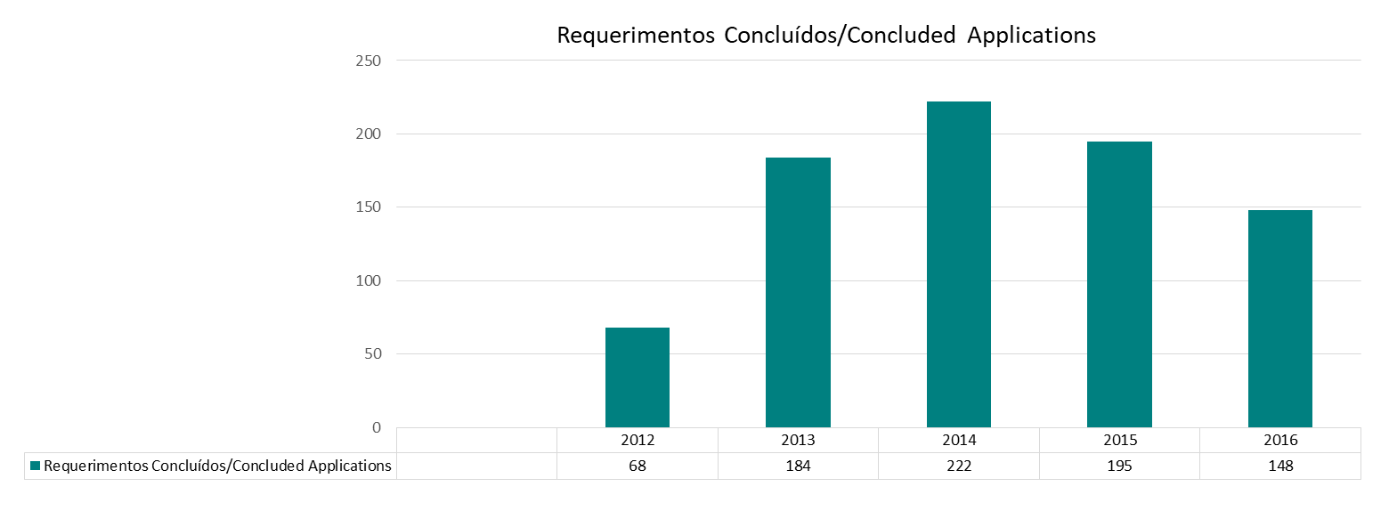
2. Medicamentos em Números
Medicines in Figures

2.1. Autorização de Introdução no Mercado (AIM)
Marketing Authorisation (MA)

2.1.1. Pedidos de AIM de Medicamentos
Medicines MA Applications

2.1.1.1. Por Base Legal do Pedido (a)
By Application Legal Basis (a)

Pedidos Completos / Full Applications | Essencialmente Similares / Essentially Similar |  |  | Uso Clínico Bem Estabelecido / Well-Established Medicinal Use | Associações Fixas / Fixed Combin. | TOTAL
 | Consentimento Informado / Informed Consent | Genéricos / Generics | Outros / Others
(art.º 15º) | (art.º 22º) | (art.º 19º (1,2) |  | (art.º 20º) | (art.º 21º)
89 | 14 | 362 | 74 | 33 | 19 | 591

2.1.1.1.1. AIM Procedimento Nacional
National MA Procedure

Pedidos Completos / Full Applications | Essencialmente Similares / Essentially Similar |  |  | Uso Clínico Bem Estabelecido / Well-Established Medicinal Use | Associações Fixas / Fixed Combin. | TOTAL
 | Consentimento Informado / Informed Consent | Genéricos / Generics | Outros / Others
(art.º 15º) | (art.º 22º) | (art.º 19º (1,2)) |  | (art.º 20º) | (art.º 21º)
8 | 4 | 106 | 12 | 17 | 7 | 154

2.1.1.1.2. AIM Procedimento Reconhecimento Mútuo
Mutual Recognition MA Procedure

Pedidos Completos / Full Applications | Essencialmente Similares / Essentially Similar |  |  | Uso Clínico Bem Estabelecido / Well-Established Medicinal Use | Associações Fixas / Fixed Combin. | TOTAL
 | Consentimento Informado / Informed Consent | Genéricos / Generics | Outros / Others
(art.º 15º) | (art.º 22º) | (art.º 19º (1,2)) |  | (art.º 20º) | (art.º 21º)
4 | 0 | 19 | 6 | 5 | 0 | 34

2.1.1.1.3. AIM Procedimento Centralizado
Centralised MA Procedure

Pedidos Completos / Full Applications | Total
(art.º 15º)
65 | 116

2.1.1.1.4. AIM Procedimento Descentralizado
Decentralised MA Procedure | Decentralised MA Procedure

Pedidos Completos / Full Applications | Essencialmente Similares / Essentially Similar |  |  | Uso Clínico Bem Estabelecido / Well-Established Medicinal Use | Associações Fixas / Fixed Combin. | TOTAL
 | Consentimento Informado / Informed Consent | Genéricos / Generics | Outros / Others
(art.º 15º) | (art.º 22º) | (art.º 19º (1,2)) |  | (art.º 20º) | (art.º 21º)
12 | 5 | 215 | 38 | 9 | 8 | 287

2.1.2. Autorizações Concedidas
Granted Authorisations

 | Procedimento / Procedure |  |  |  | Total
 | Nacional / National | Rec. Mútuo / Mutual Recog. | Centralizado / Centralise | Descentralizado / Decentralised
2012 | 267 | 23 | 66 | 165 | 521
2013 | 210 | 16 | 79 | 88 | 393
2014 | 133 | 18 | 74 | 152 | 377
2015 | 225 | 3 | 95 | 18 | 341
2016 | 117 | 19 | 79 | 302 | 517

2.1.3. Pedidos de Autorizações Indeferidos
Authorization Applications Refused

 | Procedimento / Procedure |  |  |  | Total
 | Nacional / National | Rec. Mútuo / Mutual Recog. | Centralizado / Centralise | Descentralizado / Decentralised
2012 | 10 | 0 | 4 | 5 | 19
2013 | 4 | 0 | 8 | 9 | 21
2014 | 5 | 0 | 8 | 3 | 16
2015 | 7 | 0 | 0 | 0 | 7
2016 | 9 | 0 | 2 | 5 | 16

2.1.4. Pedidos de Renovação de Autorização de Medicamentos Aprovados
MA Renewal Applications of Approved Medicines
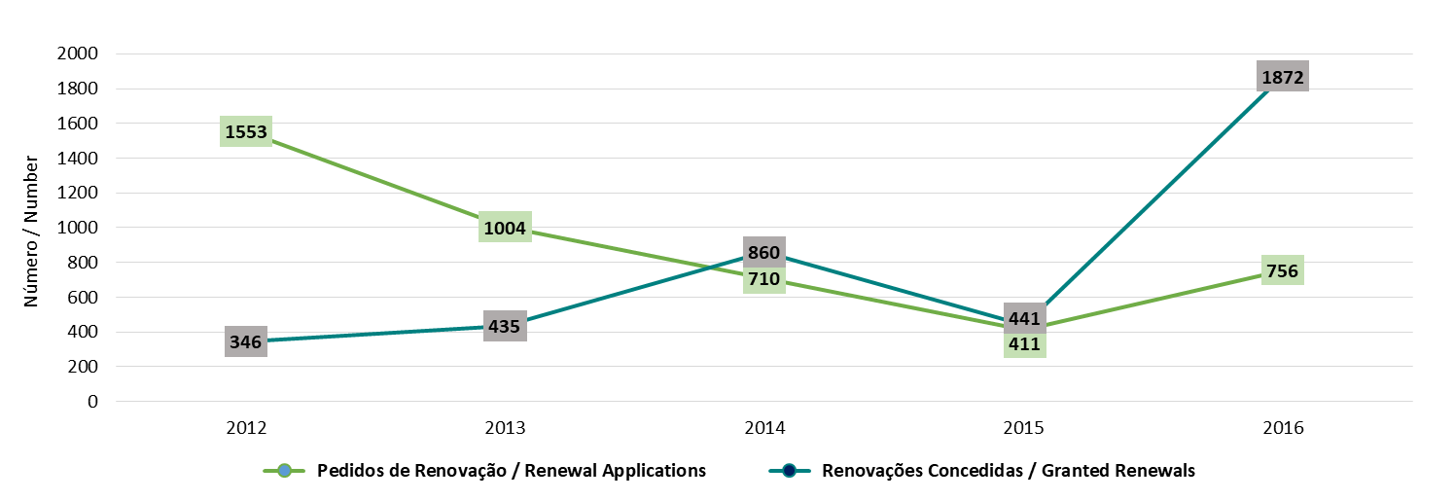

2.1.5. Processos Concluídos
Finished Processes

2.1.5.1. Por Natureza da Decisão
By Procedure

 | Procedimento / Procedure |  |  |  | Total
 | Nacional / National | Rec. Mútuo / Mutual Recog. | Centralizado / Centralise | Descentralizado / Decentralised
2012 | 290 | 24 | 83 | 204 | 601
2013 | 229 | 17 | 95 | 109 | 450
2014 | 147 | 22 | 91 | 200 | 460
2015 | 243 | 4 | 100 | 19 | 707
2016 | 137 | 23 | 97 | 375 | 632

2.1.5.1.1. AIM Procedimento Nacional
National MA Procedure

 | Autorizados / Authorised | Indeferidos / Refused | Indeferidos por falta de resposta / Refused (not answered) | Desistência do requerente / Applicant Withdrawel | Invalidados / Invalidated | Processos Concluídos / Finished Processes
2012 | 267 | 10 | 0 | 7 | 6 | 290
2013 | 210 | 4 | 0 | 12 | 3 | 229
2014 | 133 | 5 | 0 | 6 | 3 | 147
2015 | 225 | 7 | 0 | 11 | 0 | 243
2016 | 117 | 9 | 0 | 10 | 1 | 137

2.1.5.1.2. AIM Procedimento Reconhecimento Mútuo
Mutual Recognition MA Procedure

 | Autorizados / Authorised | Retirados / Withdraw | Processos Concluídos / Finished Processes
2012 | 23 | 1 | 24
2013 | 16 | 1 | 17
2014 | 18 | 4 | 22
2015 | 3 | 1 | 4
2016 | 19 | 4 | 23

2.1.5.1.3. AIM Procedimento Centralizado
Centralised MA Procedure
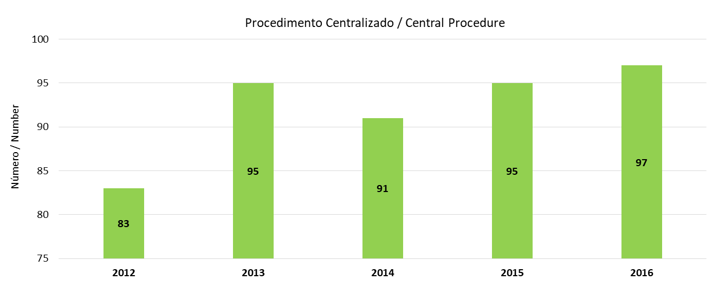

2.1.5.1.4. AIM Procedimento Descentralizado
Decentralised MA Procedure

 | Autorizados / Authorised | Retirados / Withdraw | Processos Concluídos / Finished Processes
2016 | 302 | 73 | 375

2.1.6. Total de Medicamentos com AIM
Medicines with MA - Total

 | 2012 | 2013 | 2014 | 2015 | 2016
Medicamentos / Medicines (a) | 16253 | 16484 | 16428 | 16463 | 16421
Medicamentos Marcas / Brand Names | 8788 | 8878 | 8852 | 8821 | 8819
Apresentações / Presentations | 58781 | 58957 | 57742 | 55726 | 53617
(a) Igual Nome do Medicamento, Dosagem e Forma Farmacêutica
(a) Identical Medicine Name, Dose and Pharmaceutical Form

2.1.6.1 Por Classificação quanto à Dispensa
By Prescription Classification

 | Medicamentos Sujeitos a Receita Médica (MSRM) / Prescription Only Medicines (POM) |  |  |  | MNSRM / OTC | Total
 | MSRM - Normal / POM - Regular | MSRM - Especial / POM - Special | MSRM - Restrita / POM - Restricted | Total
Medicamentos / Medicines (a) | 11763 | 250 | 3132 | 15145 | 1276 | 16421
Medicamentos Marcas / Brand Names | 6087 | 69 | 1720 | 7876 | 943 | 8819
Apresentações / Presentations | 42223 | 720 | 8199 | 51142 | 2475 | 53617
(a) Igual Nome do Medicamento, Dosagem e Forma Farmacêutica
(a) Identical Medicine Name, Dose and Pharmaceutical Form

2.2 Comparticipações
Reimbursements

2.2.1. Pedidos de Comparticipação de Medicamentos
Medicines Reimbursement Applications

 | 2012 | 2013 | 2014 | 2015 | 2016
Medicamentos / Medicines (a) | 1.053 | 799 | 442 | 547 | 647
Medicamentos Marcas / Brand Names | 467 | 389 | 202 | 132 | 124
(a) Igual Nome do Medicamento, Dosagem e Forma Farmacêutica
(a) Identical Medicine Name, Dose and Pharmaceutical Form

2.2.2. Comparticipações Concedidas
Reimbursements Granted

 | 2012 | 2013 | 2014 | 2015 | 2016
Medicamentos / Medicines (a) | 1.100 | 865 | 475 | 559 | 592
Medicamentos Marcas / Brand Names | 483 | 411 | 104 | 153 | 99
(a) Igual Nome do Medicamento, Dosagem e Forma Farmacêutica
(a) Identical Medicine Name, Dose and Pharmaceutical Form

2.2.3. Pedidos de Comparticipação Indeferidos
Reimbursement Applications Negative Decisions

 | 2012 | 2013 | 2014 | 2015 | 2016
Medicamentos / Medicines (a) | 138 | 68 | 10 | 16 | 14
Medicamentos Marcas / Brand Names | 62 | 34 | 1 | 14 | 13
(a) Igual Nome do Medicamento, Dosagem e Forma Farmacêutica
(a) Identical Medicine Name, Dose and Pharmaceutical Form

2.2.4. Total de Medicamentos Não Comparticipados
Non-Reimbursed Medicines - Total

 | 2012 | 2013 | 2014 | 2015 | 2016
Medicamentos / Medicines (a) | 10,346 | 10,302 | 9,982 | 9,761 | 9,752
Medicamentos Marcas / Brand Names | 5,105 | 5,100 | 5,005 | 4,939 | 4,991
Apresentações / Presentations | 50,052 | 49,904 | 48,325 | 45,989 | 43,978
(a) Igual Nome do Medicamento, Dosagem e Forma Farmacêutica
(a) Identical Medicine Name, Dose and Pharmaceutical Form

2.2.4.1. Por Classificação quanto à Dispensa
By Prescription Classification

 | Medicamentos Sujeitos a Receita Médica (MSRM) / Prescription Only Medicines (POM) |  |  |  | MNSRM / OTC | Total
 | MSRM - Normal / POM - Regular | MSRM - Especial / POM - Special | MSRM - Restrita / POM - Restricted | Total
Medicamentos / Medicines (a) | 5,387 | 115 | 2,975 | 8,477 | 1,275 | 9,752
Medicamentos Marcas / Brand Names | 2,410 | 32 | 1,607 | 4,049 | 942 | 4,991
Apresentações / Presentations | 32,928 | 573 | 8,003 | 41,504 | 2,474 | 43,978
(a) Igual Nome do Medicamento, Dosagem e Forma Farmacêutica
(a) Identical Medicine Name, Dose and Pharmaceutical Form

2.2.5. Total de Medicamentos Comparticipados
Reimbursed Medicines - Total

 | 2012 | 2013 | 2014 | 2015 | 2016
Medicamentos / Medicines (a) | 5,907 | 6182 | 6446 | 6,702 | 6,669
Medicamentos Marcas / Brand Names | 3,683 | 3778 | 3847 | 3,882 | 3,828
Apresentações / Presentations | 8,729 | 9053 | 9417 | 9,737 | 9,639
(a) Igual Nome do Medicamento, Dosagem e Forma Farmacêutica
(a) Identical Medicine Name, Dose and Pharmaceutical Form

2.2.5.1. Por Classificação quanto à Dispensa
By Prescription Classification

 | Medicamentos Sujeitos a Receita Médica (MSRM) / Prescription Only Medicines (POM) |  |  |  | MNSRM / OTC | Total
 | MSRM - Normal / POM - Regular | MSRM - Especial / POM - Special | MSRM - Restrita / POM - Restricted | Total
Medicamentos / Medicines (a) | 6,376 | 135 | 157 | 6,668 | 1 | 6,669
Medicamentos Marcas / Brand Names | 3,677 | 37 | 113 | 3,827 | 1 | 3,828
Apresentações / Presentations | 9,295 | 147 | 196 | 9,638 | 1 | 9,639
(a) Igual Nome do Medicamento, Dosagem e Forma Farmacêutica
(a) Identical Medicine Name, Dose and Pharmaceutical Form

2.2.5.2. Por Escalões de Comparticipação
By Reimbursement Category

 | Escalão / Category | Medicamentos / Medicines (a) | Medicamentos Marcas / Brand Names | Apresentações / Presentations
2012 | A | 1157 | 520 | 1,519
 | B | 2,204 | 1,462 | 3,337
 | C | 2,542 | 1,699 | 3,868
 | D | 4 | 2 | 5
 | Total | 5,907 | 3,683 | 8,729
2013 | A | 1,289 | 560 | 1,667
 | B | 2,335 | 1,520 | 3,529
 | C | 2,554 | 1,696 | 3,852
 | D | 4 | 2 | 5
 | Total | 6,182 | 3,778 | 9,053
2014 | A | 1,295 | 564 | 1,675
 | B | 2,575 | 1,601 | 3,881
 | C | 2,568 | 1,678 | 3,852
 | D | 8 | 4 | 9
 | Total | 6,446 | 3,847 | 9,417
2015 | A | 1,470 | 598 | 1,921
 | B | 2,648 | 1,617 | 3,971
 | C | 2,574 | 1,662 | 3,834
 | D | 10 | 5 | 11
 | Total | 6,702 | 3,882 | 9,737
2016 | A | 1,513 | 612 | 1,984
 | B | 2,599 | 1,583 | 3,874
 | C | 2,547 | 1,628 | 3,770
 | D | 10 | 5 | 11
 | Total | 6,669 | 3,828 | 9,639
(a) Igual Nome do Medicamento, Dosagem e Forma Farmacêutica
(a) Identical Medicine Name, Dose and Pharmaceutical Form

2.2.5.3. Por Classificação quanto à Dispensa e Escalões de Comparticipação
By Prescription Classification and Reimbursement Category

 | Escalão / Category | Medicamentos / Medicines (a) | Medicamentos Marcas / Brand Names | Apresentações / Presentations
Medicamentos Sujeitos a Receita Médica (MSRM) / Prescription Only Medicines (POM) | A | 1,513 | 612 | 1,984
 | B | 2,599 | 1,583 | 3,874
 | C | 2,546 | 1,627 | 3,769
 | D | 10 | 5 | 11
 | Total | 6,668 | 3,827 | 9,638
MNSRM / OTC | A | 0 | 0 | 0
 | B | 0 | 0 | 0
 | C | 1 | 1 | 1
 | D | 0 | 0 | 0
 | Total | 1 | 1 | 1
TOTAL |  | 6,669 | 3,828 | 9,639
(a) Igual Nome do Medicamento, Dosagem e Forma Farmacêutica
(a) Identical Medicine Name, Dose and Pharmaceutical Form

2.2.5.4. Apresentações Comparticipadas por Grupos Farmacoterapêuticos e Escalões de Comparticipação
Reimbursed Presentations by Pharmacotherapeutic Groups and Reimbursement Categories

Grupos Farmacoterapêuticos / Pharmacotherapeutic Groups |  | Escalões de Comparticipação / Reimbursement Categories |  |  |  | Total
 |  | A | B | C | D
Medicamentos Anti-Infecciosos / Anti-Infectives Products |  | 0 | 764 | 13 | 0 | 777
Sistema Nervoso Central / Central Nervous System |  | 1,467 | 0 | 1,405 | 0 | 2,872
Aparelho Cardiovascular / Cardiovascular System |  | 0 | 2,279 | 527 | 0 | 2,806
Sangue / Blood |  | 0 | 164 | 37 | 0 | 201
Aparelho Respiratório / Respiratory System |  | 0 | 298 | 4 | 0 | 302
Aparelho Digestivo / Digestive System |  | 0 | 31 | 591 | 0 | 622
Aparelho Geniturinário / Genitourinary System |  | 0 | 1 | 167 | 0 | 168
Hormonas e Medicamentos usados no Tratamento das Doenças Endócrinas / Endocrine system |  | 404 | 142 | 165 | 0 | 711
Aparelho Locomotor / Locomotor System |  | 0 | 195 | 415 | 9 | 619
Medicação Antialérgica / Antiallergic Medication |  | 0 | 0 | 122 | 0 | 122
Nutrição e Metabolismo / Nutrition and Metabolism |  | 0 | 0 | 19 | 0 | 19
Correctivos da Volémia e das Alterações Electrolíticas / Electrolytic and Fluid Balance Regulation Agents |  | 1 | 0 | 7 | 0 | 8
Medicamentos usados em Afecções Cutâneas / Dermatological Agents |  | 0 | 0 | 128 | 0 | 128
Medicamentos usados em Afecções Otorrinolaringológicas / Drugs for Otological and Oropharyngeal Use |  | 0 | 0 | 15 | 0 | 15
Medicamentos usados em Afecções Oculares / Drugs for Ophthalmologic Use |  | 79 | 0 | 46 | 0 | 125
Medicamentos Antineoplásicos e Imunomoduladores / Antineoplastic and Immunomodulators Agents |  | 32 | 0 | 86 | 1 | 119
Medicamentos usados no Tratamento de Intoxicações / Anti-Poisoning Agents |  | 1 | 0 | 7 | 0 | 8
Vacinas e Imunoglobulinas / Vaccines and Immunoglobulins |  | 0 | 0 | 16 | 1 | 17
Total |  | 1,984 | 3,874 | 3,770 | 11 | 9,639
Grupos Farmacoterapêuticos de acordo com o Despacho nº 4742/2014, de 2 abril
Pharmacotherapeutic Groups pursuant to Decision no. 4742/2014, of April 2

2.3. Preços
Prices

2.3.1. Apresentações por Intervalo de Preços (EUR)
Presentations by Price Range (EUR)

Intervalo de Preços (EUR) / Price Range (EUR) | Comparticipados / Reimbursed | Não Comparticipados / Non-Reimbursed | Total
< € 5 | 3,795 | 3,430 | 7,225
€ 5 - € 9,99 | 2,812 | 2,788 | 5,600
€ 10 - € 24,99 | 2,048 | 3,013 | 5,061
€ 25 - € 49,99 | 669 | 1,379 | 2,048
€ 50 - € 149,99 | 278 | 747 | 1,025
€ 150 - € 249,99 | 12 | 121 | 133
≥ € 250 | 24 | 190 | 214
Sem preço aprovado / Without approved price | 0 | 32,310 | 32,310
TOTAL | 9,639 | 43,978 | 53,617

2.3.2. Intervalo de Preços (EUR) por Escalões de Comparticipação
Price Range (EUR) by Reimbursement Category

Escalão de Comparticipação / Reimbursement Category | Intervalo de Preços / Price Range |  | Apresentações / Presentations
 | Limite Inferior / Lower Limit | Limite Superior / Upper Limit
A | 0.82 | 466.96 | 1,984
B | 1.09 | 348.82 | 3,874
C | 1.3 | 770.07 | 3,770
D | 16.37 | 59.11 | 11

2.3.3. Evolução do Preço Médio Global Anual (PVP) em Ambulatório (EUR)
Annual Average Price Evolution (RP) in Ambulatory (EUR)

Mercado Ambulatório / Ambulatory Market | 2012 | 2013 | 2014 | 2015 | 2016
Evolução do Preço Médio Global Anual / Annual Average Price Evolution | 10.79 | 10.11 | 10.10 | 10.40 | 10.50
Taxa de Crescimento / Growth Rate | -13.08% | -6.31% | -0.09% | 2.90% | 0.99%
Fonte / Source: IMS Health |  |  |  |  | Unidade: EUR, % | Unit: Euros; %

2.4. Medicamentos Genéricos
Generic Medicines

2.4.1. Medicamentos Genéricos com AIM por Classificação quanto à Dispensa
Generic Medicines with MA by Prescription Classification

 | Medicamentos Sujeitos a Receita Médica (MSRM) / Prescription Only Medicines (POM) |  |  |  | MNSRM / OTC | Total
 | MSRM - Normal / POM - Regular | MSRM - Especial / POM - Special | MSRM - Restrita / POM - Restricted | Total
Medicamentos / Medicines (a) | 7,631 | 108 | 1,350 | 9,089 | 154 | 9,243
Medicamentos Marcas/ Brand Names | 3,659 | 30 | 752 | 4,441 | 108 | 4,549
Apresentações / Presentations | 28,681 | 377 | 3,713 | 32,771 | 382 | 33,153
(a) Igual Nome do Medicamento, Dosagem e Forma Farmacêutica
(a) Identical Medicine Name, Dose and Pharmaceutical Form

2.4.2. Medicamentos Genéricos Não Comparticipados por Classificação quanto à Dispensa
Non-Reimbursed Generic Medicines by Prescription Classification

 | Medicamentos Sujeitos a Receita Médica (MSRM) / Prescription Only Medicines (POM) |  |  |  | MNSRM / OTC | Total
 | MSRM - Normal / POM - Regular | MSRM - Especial / POM - Special | MSRM - Restrita / POM - Restricted | Total
Medicamentos / Medicines (a) | 3,284 | 51 | 1,257 | 4,592 | 153 | 4,745
Medicamentos Marcas/Brand Names | 1,250 | 14 | 681 | 1,945 | 107 | 2,052
Apresentações / Presentations | 22,239 | 320 | 3,597 | 26,156 | 381 | 26,537
(a) Igual Nome do Medicamento, Dosagem e Forma Farmacêutica
(a) Identical Medicine Name, Dose and Pharmaceutical Form

2.4.3. Medicamentos Genéricos Comparticipados
Reimbursed Generic Medicines

2.4.3.1. Por Classificação quanto à Dispensa
By Prescription Classification

 | Medicamentos Sujeitos a Receita Médica (MSRM) / Prescription Only Medicines (POM) |  |  |  | MNSRM / OTC | Total
 | MSRM - Normal / POM - Regular | MSRM - Especial / POM - Special | MSRM - Restrita / POM - Restricted | Total
Medicamentos / Medicines (a) | 4,347 | 57 | 93 | 4,497 | 1 | 4,498
Medicamentos Marcas/Brand Names | 2,409 | 16 | 71 | 2,496 | 1 | 2,497
Apresentações / Presentations | 6,442 | 57 | 116 | 6,615 | 1 | 6,616
(a) Igual Nome do Medicamento, Dosagem e Forma Farmacêutica
(a) Identical Medicine Name, Dose and Pharmaceutical Form

2.4.3.2. Por Classificação quanto à Dispensa e Escalões de Comparticipação
By Prescription Classification and Reimbursement Category

 | Escalão / Category | Medicamentos / Medicines (a) | Medicamentos Marcas / Brand Names | Apresentações / Presentations
Medicamentos Sujeitos a Receita Médica (MSRM) / Prescription Only Medicines (POM) | A | 1,134 | 413 | 1,473
 | B | 1,824 | 1,112 | 2,776
 | C | 1,533 | 968 | 2,359
 | D | 6 | 3 | 7
 | Total | 4,497 | 2,496 | 6,615
MNSRM / OTC | A | 0 | 0 | 0
 | B | 0 | 0 | 0
 | C | 1 | 1 | 1
 | D | 0 | 0 | 0
 | Total | 1 | 1 | 1
TOTAL |  | 4,498 | 2,497 | 6,616
(a) Igual Nome do Medicamento, Dosagem e Forma Farmacêutica
(a) Identical Medicine Name, Dose and Pharmaceutical Form

2.4.4. Apresentações de Medicamentos Genéricos Comparticipados por Grupos Farmacoterapêuticos e Escalões de Comparticipação
Presentations of Reimbursed Generic Medicines by Pharmacotherapeutic Groups and Reimbursement Categories

Grupos Farmacoterapêuticos / Pharmacotherapeutic Groups |  | Escalões de Comparticipação / Reimbursement Categories |  |  |  | Total
 |  | A | B | C | D
Medicamentos Anti-Infecciosos / Anti-Infectives Products |  | 0 | 549 | 0 | 0 | 549
Sistema Nervoso Central / Central Nervous System |  | 1,186 | 0 | 887 | 0 | 2,073
Aparelho Cardiovascular / Cardiovascular System |  | 0 | 1,779 | 422 | 0 | 2,201
Sangue / Blood |  | 0 | 85 | 0 | 0 | 85
Aparelho Respiratório / Respiratory System |  | 0 | 147 | 0 | 0 | 147
Aparelho Digestivo / Digestive System |  | 0 | 0 | 459 | 0 | 459
Aparelho Geniturinário / Genitourinary System |  | 0 | 0 | 119 | 0 | 119
Hormonas e Medicamentos usados no Tratamento das Doenças Endócrinas / Endocrine system |  | 237 | 83 | 43 | 0 | 363
Aparelho Locomotor / Locomotor System |  | 0 | 133 | 245 | 7 | 385
Medicação Antialérgica / Antiallergic Medication |  | 0 | 0 | 90 | 0 | 90
Medicamentos usados em Afecções Cutâneas / Dermatological Agents |  | 0 | 0 | 40 | 0 | 40
Medicamentos usados em Afecções Otorrinolaringológicas / Drugs for Otological and Oropharyngeal Use |  | 0 | 0 | 6 | 0 | 6
Medicamentos usados em Afecções Oculares / Drugs for Ophthalmologic Use |  | 36 | 0 | 1 | 0 | 37
Medicamentos Antineoplásicos e Imunomoduladores / Antineoplastic and Immunomodulators Agents |  | 14 | 0 | 48 | 0 | 62
Total |  | 1,473 | 2,776 | 2,360 | 7 | 6,616
Grupos Farmacoterapêuticos de acordo com o Despacho nº 4742/2014, de 2 abril
Pharmacotherapeutic Groups pursuant to Decision no. 4742/2014, of April 2

2.4.5.1. Número de Medicamentos Genéricos por Intervalo de Preços (EUR)
Number of Generic Medicines by Price Range (EUR)

Intervalo de Preços (EUR) / Price Range (EUR | Comparticipados / Reimbursed | Não Comparticipados / Non-Reimbursed | Total
< € 5 | 2,814 | 2,125 | 4,939
€ 5 - € 9,99 | 2,095 | 1,906 | 4,001
€ 10 - € 24,99 | 1,313 | 2,097 | 3,410
€ 25 - € 49,99 | 330 | 851 | 1,181
€ 50 - € 149,99 | 62 | 318 | 380
€ 150 - € 249,99 | 1 | 26 | 27
≥ € 250 | 0 | 7 | 7
Sem preço aprovado / Without approved price | 0 | 19,207 | 19,207
TOTAL | 6,616 | 26,537 | 33,153

2.4.5.2. Intervalo de Preços (EUR) dos Medicamentos Genéricos por Escalões de Comparticipação
Price Range (EUR) by Reimbursement Category of Generic Medicines

Escalão de Comparticipação / Reimbursement Category | Intervalo de Preços / Price Range |  | Apresentações / Presentations
 | Limite Inferior / Lower Limit | Limite Superior / Upper Limit
A | 0.82 | 87.06 | 1,473
B | 1.09 | 171.73 | 2,776
C | 1.5 | 87.42 | 2,360
D | 16.37 | 32.01 | 7

2.5. Produtos de Saúde e de Higiene Corporal
Health Products and Body Hygiene

2.5.1. Produtos Cosméticos e de Higiene Corporal
Cosmetic Products and Body Hygiene

 |  | 2012 | 2013 | 2014 | 2015 | 2016
PCHC registados/notificados até ao final do ano / CPBH registered/notified until the end of the year |  | 17,718 | 5 206** | - | - | -
PCHC registados e validados no ano / CPBH registered and validated |  | 6,391 | 7,556 | 6,900 | 6,631 | 7,714
PCHC sujeitos a outros processos de supervisão do mercado no ano (a) / CPBH subject to other market supervision processes (a) |  | 698 | 773 | 807 | 405 | 1306
RCM de PCHC registados no ano / SPC of registered CPBH |  | 157 | 70** | - | - | -
N.º de Importadores nacionais de PCHC registados no ano / No. of National importers of registered CPBH |  | 52 | 45 | 36 | 35 | 34
*Aplicação on line /On line aplication |  |  |  |  |  | Unidade: N.º PCHC, N.º RCM | Unit: No. CPBH, No. SPC
** Valores para o período de 1 de Janeiro a 10 de Julho de 2013. A partir de 11 de julho de 2013 o registo de produtos cosméticos é efetuado centralmente numa plataforma europeia e por conseguinte deixa de existir o registo de produtos no Infarmed.
** values for the period 1 January to 10 July 2013. Since 11 July 2013 the registration of cosmetic products is made centrally in a European platform and therefore ceases to exist the products registration in INFARMED

2.5.2. Dispositivos Médicos
Medical Devices

 |  | 2012 | 2013 | 2014 | 2015 | 2016
DM registados/notificados até ao final do ano / MD registered/notified until the end of the year |  | 157,881 | 187,995 | 199,823 | 207,443 | 226,948
DM registados pelos fabricantes nacionais validados no ano / MD registered by validated national manufacturers |  | 44 | 94 | 46 | 51 | 79(b)
DM registados pelos distribuidores nacionais validados no ano / MD registered by validated national distributors |  | 13,701 | 19,369 | 18,723 | 13,301 | 12,347
DM sujeitos a outros processos de supervisão do mercado no ano(a) / MD subject to other market supervision processes (a) |  | 2,196 | 1,107 | 1,526 | 1,358 | 1,241
Notificações de incidentes e ações corretivas de segurança relativas a DM / Notifications of incidents and safety corrective actions related to MD |  | 1,330 | 1,828 | 1,542 | 1,479 | 1,790
Processos de investigação clínica submetidos e avaliados no ano / Clinical investigation processes submitted and evaluated |  | 4 | 11 | 7 | 19 | 8
Distribuidores de DM registados até ao final do ano / Distributors of registered MD |  | 962 | 1,007 | 1,129 | 1,227 | 1,314
Fabricantes nacionais de DM registados no ano / National manufacturers of registered MD |  | 203 | 218 | 230 | 237 | 247
 |  |  |  |  |  | Unidade: N.º | Unit: No
(a) Denúncias, inquéritos entre Autoridades Competentes, RAPEX, campanhas de supervisão do mercado, ou outros.
(a) Reports or surveys between Competent Authorities, RAPEX, market supervision campaigns, or others.
(b) consideradas todas classe de risco
(b) All risk class considered

2.5.3. Medicamentos Homeopáticos sujeitos a registo simplificado
Homeopathic Medicinal Products registered under the simplified scheme

Cap. 3
3. Setor de Distribuição de Medicamentos
Medicines Sector Distribution

3.1. Empresas Farmacêuticas, Armazéns de Medicamentos, Farmácias, Postos de Medicamentos e Locais Autorizados de Venda MNSRM
Pharmaceutical Companies, Medicine Warehouses, Pharmacies, Pharmacy Extensions and Drog Stores

 | 2012 | 2013 | 2014 | 2015 | 2016
Empresas Farmacêuticas / Pharmaceutical Companies | 367 | 378 | 419 | 429 | 430
Armazéns de Medicamentos / Medicine Warehouses | 409 | 409 | 443 | 480 | 479
Farmácias / Pharmacies | 2,796 | 2,766 | 2,772 | 2,773 | 2,774
Postos / Pharmacy Extensions | 164 | 165 | 175 | 174 | 174
Locais Autorizados de Venda MNSRM / Drug Stores | 950 | 952 | 1010 | 1,134 | 1,221

3.2. Farmácias e Postos de Medicamentos por Distrito
Pharmacies and Pharmacy extensions by District

Região / Region | Distrito / District | Farmácias / Pharmacies | Postos de Medicamentos / Pharmacy Extensions | Locais de Venda Autorizados de MNSRM / Drug Store
Norte | Braga | 184 | 1 | 86
 | Bragança | 42 | 0 | 11
 | Porto | 433 | 3 | 186
 | Viana do Castelo | 66 | 3 | 27
 | Vila Real | 69 | 3 | 18
 | Subtotal | 794 | 10 | 328
Centro | Aveiro | 188 | 1 | 72
 | Castelo Branco | 62 | 12 | 21
 | Coimbra | 152 | 8 | 56
 | Guarda | 58 | 11 | 22
 | Leiria | 133 | 12 | 54
 | Viseu | 116 | 15 | 55
 | Subtotal | 709 | 59 | 280
Lisboa e Vale do Tejo | Lisboa | 643 | 4 | 273
 | Santarém | 146 | 20 | 77
 | Setúbal | 207 | 1 | 86
 | Subtotal | 996 | 25 | 436
Alentejo | Beja | 55 | 16 | 23
 | Évora | 62 | 26 | 19
 | Portalegre | 46 | 32 | 9
 | Subtotal | 163 | 74 | 51
Algarve | Faro | 112 | 6 | 126
 | Subtotal | 112 | 6 | 126
TOTAL |  | 2,774 | 174 | 1,221

3.3. Cobertura Farmacêutica
Number of Inhabitants per Pharmacy

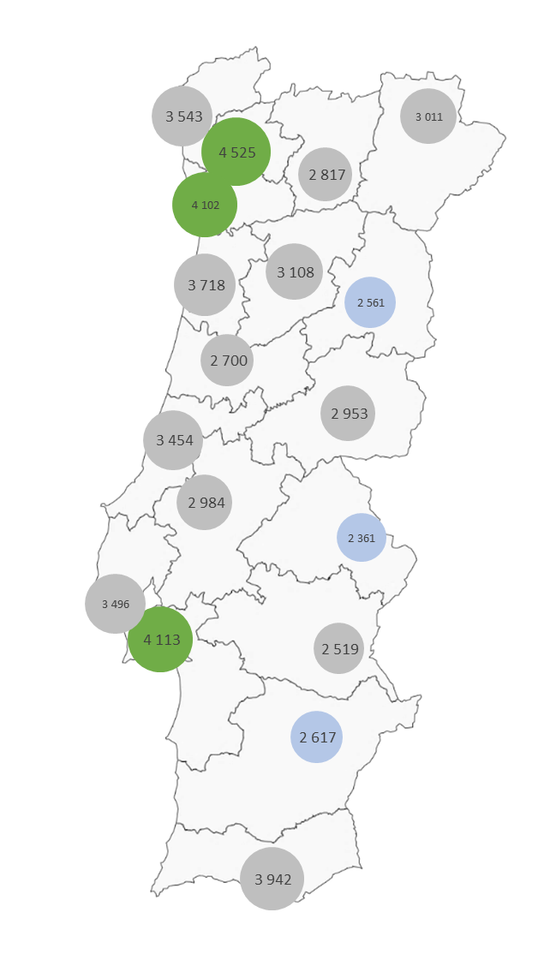
3.3.1. Distribuição por Distrito
District Distribution

REGIÃO / REGION | Sub-região / Subregion | Habitantes por Farmácia / Inhabitants per Pharmacy
Norte | Braga | 4525
 | Bragança | 3011
 | Porto | 4102
 | V. Castelo | 3543
 | V. Real | 2817
 | Média / Average | 3984
Centro | Aveiro | 3718
 | C. Branco | 2953
 | Coimbra | 2700
 | Guarda | 2561
 | Leiria | 3454
 | Viseu | 3108
 | Média / Average | 3189
Lisboa e V.T. | Lisboa | 3496
 | Santarém | 2984
 | Setúbal | 4113
 | Média / Average | 3549
Alentejo | Beja | 2617
 | Évora | 2519
 | Portalegre | 2361
 | Média / Average | 2508
Algarve | Faro | 3942
 | Média / Average | 3942
TOTAL |  | 3536

3.4. Profissionais de Farmácia
Pharmacies Staff

3.4.1. Farmacêuticos e Farmácias
Pharmacists and Pharmacies

 | Nº de Farmacêuticos / No. of Pharmacists |  | Farmácias / Pharmacies
 | Nº Absoluto / Absolute No. | Evolução / Evolution | Nº Absoluto / Absolute No. | Evolução / Evolution
2012 | 8,016 | 100.00 | 2,796 | 100.00
2013 | 8,104 | 101.10 | 2,766 | 98.93
2014 | 8,682 | 108.31 | 2,772 | 99.14
2015 | 8,527 | 106.37 | 2,773 | 99.18
2016 | 9,338 | 116.49 | 2,774 | 99.21

3.4.2. Farmacêuticos e outros Profissionais de Farmácia
Pharmacists and other Pharmacy Professionals

 | 2012 | 2013 | 2014 | 2015 | 2016
Nº de Farmacêuticos / No. of Pharmacists | 8,016 | 8,104 | 8,682 | 8,527 | 9,338
Nº de Ajudantes Técnicos / No. of Technical Assistants | 3,580 | 3,511 | 2,411 | 2,555 | 2,861
Nº de Ajudantes / No. of Assistants | 838 | 765 | 629 | 751 | 1,092
Nº de Praticantes(a) / No. of Practitioners(a) | 195 | 192 | 135 | 131 | 129
Outros Profissionais de Farmácia - Total / Other Pharmacy Professionals - Total | 4,613 | 4,468 | 3,175 | 3,437 | 4,082
(a) A redução do número de praticantes é resultado da alteração dos critérios relativamente às necessidades de formação.
(a) The differences in the number of Practitioners are explained by the changes on education level required.

3.4.3. Profissionais de Farmácia por Distrito
Pharmacy Professionals by District

Região / Region | Distrito / District | Farmacêuticos Pharmacists | Ajud.Técn. / Tech. Assist. | Ajudantes / Assistants | Praticantes / Practitioners | TOTAL Outros Prof. Farmácia / Other Pharmacy Prof.
Norte | Braga | 585 | 246 | 85 | 2 | 333
 | Bragança | 98 | 51 | 24 | 1 | 76
 | Porto | 1,612 | 598 | 321 | 7 | 926
 | Viana do Castelo | 217 | 82 | 41 | 2 | 125
 | Vila Real | 181 | 123 | 58 | 0 | 181
 | Subtotal | 2,693 | 1,100 | 529 | 12 | 1,641
Centro | Aveiro | 633 | 194 | 72 | 1 | 267
 | Castelo Branco | 191 | 53 | 16 | 2 | 71
 | Coimbra | 547 | 177 | 39 | 1 | 217
 | Guarda | 143 | 89 | 38 | 1 | 128
 | Leiria | 442 | 91 | 21 | 6 | 118
 | Viseu | 318 | 175 | 101 | 1 | 277
 | Subtotal | 2,274 | 779 | 287 | 12 | 1078
Lisboa e Vale do Tejo | Lisboa | 2,443 | 474 | 105 | 42 | 621
 | Santarém | 414 | 106 | 36 | 11 | 153
 | Setúbal | 767 | 172 | 55 | 27 | 254
 | Subtotal | 3,624 | 752 | 196 | 80 | 1,028
Alentejo | Beja | 127 | 44 | 16 | 10 | 70
 | Évora | 171 | 51 | 19 | 7 | 77
 | Portalegre | 126 | 42 | 5 | 2 | 49
 | Subtotal | 424 | 137 | 40 | 19 | 196
Algarve | Faro | 323 | 93 | 40 | 6 | 139
 | Subtotal | 323 | 93 | 40 | 6 | 139
TOTAL |  | 9,338 | 2,861 | 1092 | 129 | 4,082

Cap. 4
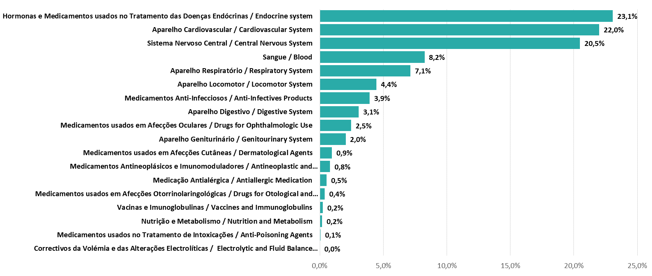
4. Dispensa de medicamentos - Venda em ambulatório no Mercado Nacional
Medicines Dispense- Ambulatory Sales on National Market

4.1. Dispensa de Medicamentos
Medicines Dispense

4.1.1. Mercado do SNS
NHS Market

Dispensa de Medicamentos / Medicines Dispense | 2012 | 2013 | 2014 | 2015 | 2016
PVP / RP | 1,855,642,761 | 1,849,703,511 | 1,873,043,848 | 1,891,956,858 | 1,887,107,629
Encargos do SNS / NHS Expenditure | 1,173,075,462 | 1,160,219,375 | 1,170,352,630 | 1,182,180,185 | 1,189,820,191
Encargos do Utente / User Co-payment | 682,567,299 | 689,484,136 | 702,691,219 | 709,776,673 | 697,287,438
Embalagens / Packages | 140,017,420 | 149,086,465 | 153,020,413 | 154,964,976 | 155,972,138
Receitas / Prescriptions | 70,190,287 | 76,920,243 | 72,916,263 | 78,230,638 | *
Taxa Média / Average Rate | 2012 | 2013 | 2014 | 2015 | 2016
Comparticipação / Reimbursement | 63.20% | 62.70% | 62.50% | 62.50% | 63.05%
Encargos do Utente / User Co-payment | 36.80% | 37.30% | 37.50% | 37.50% | 36.95%

Fonte / Source: ACSS/CCF |  |  |  |  | Unidade: EUR, N.º EMBALAGENS, N.º RECEITAS / Unit: EUR, No. PACKAGES, No. PRESCRIPTIONS
* Com a introdução da receita eletrónica em 2016, deixou de ser possível apurar, com a mesma metodologia, o nº de receitas dispensadas por concelho/distrito. O conceito de receita médica modificou-se, não existindo restrições ao número de medicamentos distintos, pelo que os números deixam de ser comparáveis.

4.1.2. Mercado dos Subsistemas de Saúde
Health Subsystems Market

Dispensa de Medicamentos / Medicines Dispense | 2012 | 2013(a) | 2014(a) | 2015(a) | 2016
PVP / RP | 190,426,498 | 98,464,509 | 25,859,259 | 22,906,047 | 19,910,360
Encargos dos Subsistemas / Health Subsystems Expenditure | 132,040,710 | 69,130,136 | 20,687,407 | 18,324,837 | 15,928,288
Encargos do Utente / User Co-payment | 58,385,789 | 29,334,373 | 5,171,852 | 4,581,209 | 3,982,072
Taxa Média / Average Rate | 2012 | 2013 | 2014 | 2015 | 2016
Comparticipação / Reimbursement | 69.30% | 70.20% | 80.00% | 80.00% | 80.00%
Encargos do Utente / User Co-payment | 30.70% | 29.80% | 20.00% | 20.00% | 20.00%
Fonte / Source: Subsistemas de Saúde / Health Subsystems |  |  |  |  | Unidade: EUR, N.º EMBALAGENS / Unit: EUR, No. PACKAGES

(a) A partir de abril de 2013, a ADSE e os sistemas de assistência na doença das Forças Armadas, da GNR e da PSP passaram a ser assegurados pelo SNS.
(a) Since April 2013, the Civil Servants Health Care Assistance and the several health subsystems belonging to the Clinical and Drug Assistance to the Members of Military and Militarised Forces are assured by the National Health Service.
O subsistema do Ministério da Justiça terminou em 2011, transferindo os seus beneficiários para a ADSE.
The health subsystem of Ministry of Justice ended in 2011, transferring the members to Civil Servants Health Care Assistance.

4.2. Custo Médio por Receita e por Embalagem no SNS
Average Cost per Prescription and per Package in the NHS

 |  | 2012 | 2013 | 2014 | 2015 | 2016
Nº Médio de Embalagens por Receita / Average No. of Packages per Prescription |  | 2 | 1.9 | 2.1 | 2 | *
Custo Médio por Receita no SNS / Average Cost per Prescription at NHS | PVP / RP | 26.44 | 24.05 | 25.69 | 24.18 | *
 | Enc.SNS / NHS Exp. | 16.71 | 15.08 | 16.05 | 15.11 | *
Custo Médio por Embalagem no SNS / Average Cost per Package at NHS | PVP / RP | 13.25 | 12.41 | 12.24 | 12.21 | 12.1
 | Enc. SNS / NHS Exp. | 8.38 | 7.78 | 7.65 | 7.63 | 7.63
Fonte / Source: ACSS/CCF |  |  |  |  |  | Unidade: EUR | Unit: EUR
*Com a introdução da receita eletrónica em 2016, deixou de ser possível apurar, com a mesma metodologia, o nº de receitas dispensadas por concelho/distrito.

4.3. Custo Médio da Consulta em Medicamentos nos Centros de Saúde (SNS)
Average Cost of Drug Consultation in Helath Centers (NHS)
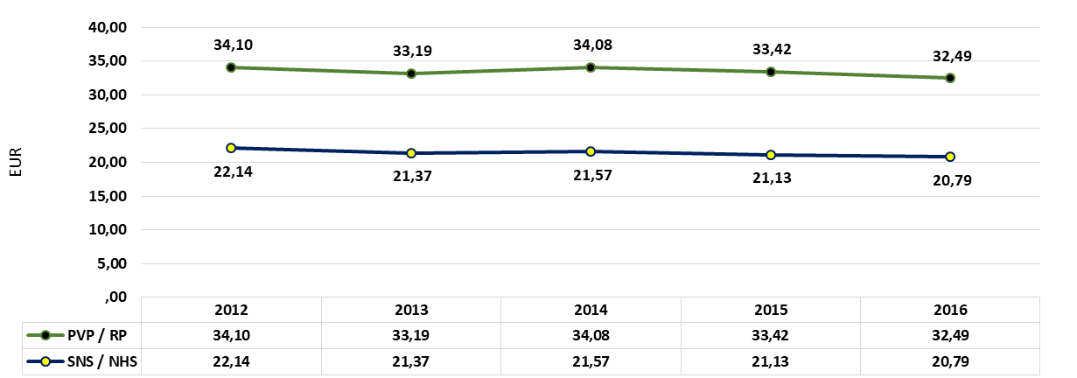

4.4. Consumo Per Capita de Medicamentos
Per Capita Medicines Consumption

 |  | 2012 | 2013(a) | 2014 | 2015 | 2016
Mercado Total (PVP) / Total Market (RP) |  | 262.01 | 242.93 | 242.92 | 253.2 | 257.2
Mercado do SNS (PVP) / NHS Market (RP) |  | 229 | 228.57 | 194.4 | 196.88 | 191.8
Encargos do SNS / NHS Expenditure |  | 144.77 | 143.37 | 121.47 | 123.02 | 120.93
Encargos do Utente / User Co-payment |  | 84.23 | 85.2 | 72.93 | 73.86 | 70.87
Mercado dos Subsistemas de Saúde (PVP) / Health Subsystems Market (RP) |  | 101.65 | 53.93 | 110.13 | 97.56 | 84.80
Encargos dos Subsistemas de Saúde / Health Subsystems Expenditure |  | 70.48 | 37.86 | 88.11 | 78.05 | 67.84
Encargos do Utente / User Co-payment |  | 31.17 | 16.07 | 22.03 | 19.51 | 16.96
Fonte / Source: INE; IMS Health; ACSS/CCF; Subsistemas de Saúde / Health Subsystems |  |  |  |  |  | Unidade: EUR | Unit: EUR
(a) A partir de abril de 2013, a ADSE e os sistemas de assistência na doença das Forças Armadas, da GNR e da PSP passaram a ser assegurados pelo SNS.
Since April 2013, the Civil Servants Health Care Assistance and the several health subsystems belonging to the Clinical and Drug Assistance to the Members of Military and Militarised Forces are assured by the National Health Service.
O subsistema do Ministério da Justiça terminou em 2011, transferindo os seus beneficiários para a ADSE.
The health subsystem of Ministry of Justice ended in 2011, transferring the members to Civil Servants Health Care Assistance.

4.5. Distribuição das Vendas de Medicamentos no SNS (PVP) e Encargos do SNS por Escalões de Comparticipação
Distribution of NHS Medicines Sales (RP) and NHS Expenditure by Reimbursement Category

Escalão de Comparticipação / Reimbursement Category |  | 2012 | 2013 | 2014 | 2015 | 2016
A | PVP / RP | 23.4% | 24.0% | 24.7% | 24.6% | 25.2%
 | SNS / NHS | 32.9% | 33.9% | 35.2% | 35.0% | 35.3%
B | PVP / RP | 40.3% | 39.2% | 38.3% | 38.3% | 38.3%
 | SNS / NHS | 43.1% | 41.9% | 40.2% | 40.0% | 40.4%
C | PVP / RP | 36.3% | 36.7% | 37.0% | 36.9% | 36.3%
 | SNS / NHS | 24.0% | 24.2% | 24.6% | 24.9% | 24.2%
D | PVP / RP | 0.0% | 0.0% | 0.0% | 0.3% | 0.3%
 | SNS / NHS | 0.0% | 0.0% | 0.0% | 0.1% | 0.1%
Fonte / Source: ACSS/CCF

4.6. Distribuição das Vendas de Medicamentos no SNS (PVP) e Encargos do SNS por Intervalo de Preço (EUR)
Distribution of NHS Medicines Sales (RP) and NHS Expenditure by Price Range (EUR)

Intervalo de Preços / Price Range | PVP / RP | SNS / NHS | Emb. / Pack
< € 5 | 11.3% | 9.8% | 36.3%
5 € - 9,99 € | 20.1% | 16.8% | 34.2%
€ 5 - € 24,99 | 24.0% | 20.8% | 18.3%
€ 25 - € 49,99 | 28.9% | 32.8% | 8.6%
€ 50 - € 149,99 | 14.2% | 17.7% | 2.4%
€ 150 - € 249,99 | 0.4% | 0.6% | 0.0%
=> € 250 | 1.1% | 1.5% | 0.0%
Fonte / Source: ACSS/CCF

4.7. Distribuição das Vendas de Medicamentos no SNS (PVP) e Encargos do SNS por Origem de Prescrição (Estabelecimentos de Saúde)
Distribution of NHS Medicines Sales (RP) and NHS Expenditure by Origin of Prescription (Health Institutions)

 | PVP / RP | % | SNS / NHS | % | Emb. / Pack. | %
Centros de Saúde / Health Centres | 1,006,334,392 | 53.33% | 643,911,390 | 54.12% | 86,621,887 | 55.54%
Médicos e Hospitais Privados / Private Doctors and Hospitals | 80,010,561 | 4.24% | 43,532,822 | 3.66% | 6,435,224 | 4.13%
Hospitais Publicos / Public Hospitals | 333,234,201 | 17.66% | 230,634,496 | 19.38% | 24,245,813 | 15.54%
IPSS / Non Governmental Social Solidarity Institutions | 57,698,584 | 3.06% | 39,291,600 | 3.30% | 4,924,092 | 3.16%
Postos de Empresa / Companies Medical Office | 19,546,557 | 1.04% | 10,497,395 | 0.88% | 1,645,524 | 1.06%
Centros Especializados de Tratamento de Doenças / Disease's Treatment Specialized Centres | 7,402,833 | 0.39% | 4,429,669 | 0.37% | 738,378 | 0.47%
Outras Situações / Other Situations | 382,880,501 | 20.29% | 217,522,820 | 18.28% | 31,361,220 | 20.11%
TOTAL | 1,887,107,629 | 100% | 1,189,820,191 | 100% | 155,972,138 | 100%
Fonte / Source: ACSS/CCF |  |  |  |  |  | Unidade: EUR, N.º EMBALAGENS / Unit: EUR, No. PACKAGES

4.8. Custo Médio por Embalagem por Origem de Prescrição (Estabelecimentos de Saúde)
Average Cost per Package by Origin of Prescription (Health Institutions)

 | PVP / RP | SNS / NHS
Centros de Saúde / Health Centres | 11.62 | 7.43
Médicos Hospitais Privados /Private Doctors and hospitals | 12.43 | 6.76
Hospitais Públicos / Publics Hospitals | 13.74 | 9.51
IPSS / Non Governmental Social Solidarity Institutions | 11.72 | 7.98
Postos de Empresa / Companies Medical Office | 11.88 | 6.38
Centros Especializados de Tratamento de Doenças /Disease's Treatment Specialized Centres | 10.03 | 6.00
Outras Situações /Other Situations | 12.21 | 6.94
Total | 12.10 | 7.63
Fonte / Source: ACSS/CCF |  | Unidade | Unit: EUR

4.9. Evolução Mensal das Vendas de Medicamentos (PVP) e Encargos do SNS
Monthly Evolution of NHS Medicines Sales (RP) and NHS Expenditure

 | PVP/RP | SNS/NHS | Emb. / Pack.
janeiro / January | 157,661,867 | 98,211,045 | 12,945,677
fevereiro / February | 153,716,959 | 96,334,224 | 12,762,044
março / March | 162,660,146 | 102,430,945 | 13,574,617
abril / April | 157,164,220 | 99,169,866 | 13,092,086
maio / May | 160,343,761 | 101,310,998 | 13,340,465
junho / June | 153,375,498 | 97,212,706 | 12,635,644
julho / July | 155,976,526 | 98,854,222 | 12,801,962
agosto / August | 147,767,852 | 94,215,860 | 12,087,111
setembro / September | 153,827,402 | 97,373,762 | 12,577,579
outubro / October | 161,331,718 | 101,213,549 | 13,332,383
novembro / November | 162,084,920 | 101,965,506 | 13,372,293
dezembro / December | 161,196,761 | 101,527,507 | 13,450,277
TOTAL | 1,887,107,629 | 1,189,820,191 | 155,972,138
Fonte / Source: ACSS/CCF |  |  | Unidade: EUR, N.º EMBALAGENS / Unit: EUR, No. PACKAGES

4.10. Grupos e Subgrupos Farmacoterapêuticos
Pharmacotherapeutic Groups and Subgroups

4.10.1. Distribuição dos Encargos do SNS por Grupos Farmacoterapêuticos
NHS Expenditure Distribution by Pharmacotherapeutic Groups

Cap. 6
6. Dispensa de Medicamentos Genéricos - Vendas em Ambulatório
Generic Medicines Dispense - Ambulatory Sales

6.1. Vendas de Medicamentos Genéricos no Mercado Total
Generic Medicines Sales at the Total Market

 |  | 2012 | 2013 | 2014 | 2015 | 2016
Medicamentos Genéricos / Generic Medicines | PVP / RP | 431,603,603 | 474,345,840 | 488,532,987 | 497,812,328 | 500,598,143
 | Embalagens / Packages | 60,452,987 | 70,460,053 | 72,060,472 | 72,384,598 | 72,150,828
 | Unidades por Embalagem / Units per Package | 2,486,842,778 | 2,847,140,892 | 2,923,052,290 | 2,940,667,063 | 2,956,388,021
Fonte / Source: IMS Health |  |  |  |  |  | Unidade: EUR, N.º EMBALAGENS, UNIDADES / Unit: EUR, No. PACKAGES, UNITS

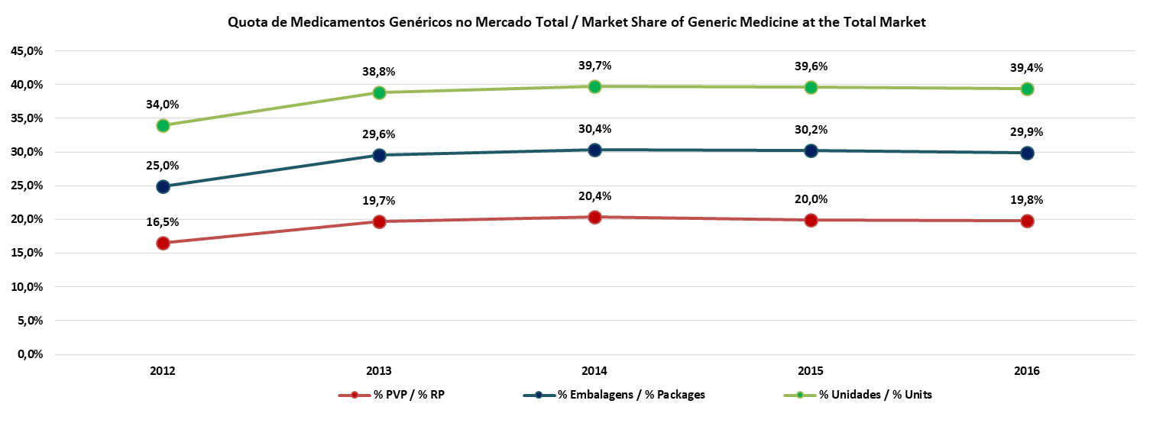

6.2. Vendas de Medicamentos Genéricos no SNS
NHS Generic Medicines Sales

 |  | 2012 | 2013 | 2014 | 2015 | 2016
Medicamentos Genéricos Generic Medicines | PVP / RP | 389,109,334 | 421,054,451 | 452,086,139 | 460,615,852 | 464,549,301
 | SNS / NHS | 227,274,832 | 244,767,376 | 254,464,840 | 256,062,753 | 256,784,638
 | Embalagens / Packages | 49,425,719 | 58,198,520 | 62,474,459 | 64,060,231 | 64,533,900
 | Unidades por Embalagem / Units per Package | 2,142,060,329 | 2,483,629,859 | 2,673,381,769 | 2,730,665,818 | 2,759,315,871
Fonte / Source: ACSS/CCF |  |  |  |  |  | Unidade: EUR, N.º EMBALAGENS, UNIDADES / Unit: EUR, No. PACKAGES, UNITS

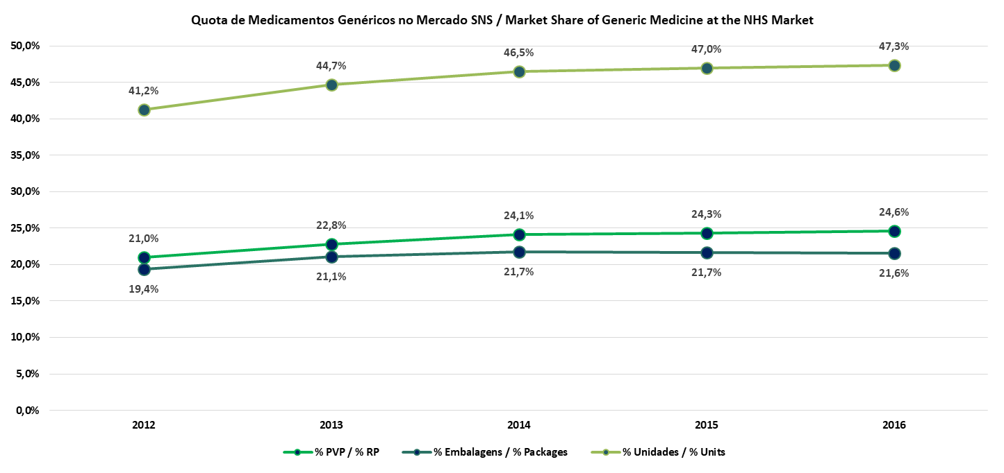

6.3. Distribuição das Vendas de Medicamentos Genéricos no SNS por intervalo de preços
Distribution of NHS Generic Medicines Sales by Price Range

 | 2016
Intervalo de Preços / Price Range | PVP / RP | SNS / NHS | Emb. / Pack.
< 5 € | 20.14% | 20.82% | 39.83%
5 € - 9,99 € | 43.23% | 40.47% | 43.84%
10 € - 24,99 € | 29.10% | 28.80% | 14.91%
25 € - 49,99 € | 6.27% | 7.94% | 1.28%
50 € - 149,99 € | 1.14% | 1.78% | 0.14%
150 € - 249,99 € | 0.12% | 0.20% | 0.00%
Fonte / Source: ACSS/CCF

6.4. Grupos e Subgrupos Farmacoterapêuticos dos Medicamentos Genéricos
Pharmacotherapeutic Groups and Subgroups of Generic Medicines

Grupos Farmacoterapêuticos / Pharmacotherapeutic Groups |  |  |  | SNS / NHS | PVP / RP | Emb. / Pack.
Aparelho Cardiovascular / Cardiovascular System |  |  |  | 84,746,767 | 161,432,735 | 23,284,602
Sistema Nervoso Central / Central Nervous System |  |  |  | 81,040,474 | 139,165,861 | 16,832,854
Medicamentos Anti-Infecciosos / Anti-Infectives Products |  |  |  | 19,236,245 | 28,932,888 | 4,058,096
Aparelho Digestivo / Digestive System |  |  |  | 16,358,716 | 43,831,435 | 6,389,588
Hormonas e Medicamentos usados no Tratamento das Doenças Endócrinas / Endocrine system |  |  |  | 14,999,264 | 20,753,017 | 4,391,004
Aparelho Locomotor / Locomotor System |  |  |  | 12,954,281 | 22,049,824 | 3,643,467
Aparelho Geniturinário / Genitourinary System |  |  |  | 6,848,042 | 13,671,391 | 1,875,488
Sangue / Blood |  |  |  | 6,512,993 | 11,844,387 | 1,522,314
Aparelho Respiratório / Respiratory System |  |  |  | 5,498,664 | 8,049,451 | 910,216
Medicamentos Antineoplásicos e Imunomoduladores / Antineoplastic and Immunomodulators Agents |  |  |  | 4,084,291 | 5,446,217 | 162,358
Medicamentos usados em Afecções Oculares / Drugs for Ophthalmologic Use |  |  |  | 1,323,061 | 1,491,773 | 150,031
Medicação Antialérgica / Antiallergic Medication |  |  |  | 1,317,061 | 3,823,831 | 944,459
Medicamentos usados em Afecções Cutâneas / Dermatological Agents |  |  |  | 1,116,812 | 2,486,535 | 163,771
Medicamentos usados em Afecções Otorrinolaringológicas / Drugs for Otological and Oropharyngeal Use |  |  |  | 747,968 | 1,569,956 | 205,652
Fonte / Source: ACSS/CCF |  |  |  |  |  | Unidade: EUR, N.º EMBALAGENS / Unit: EUR, No. PACKAGES

Cap. 7
7. Segurança e Qualidade dos Medicamentos e Produtos de Saúde
Safety and Quality of medicines and healthcare products

7.1. Comprovação da Qualidade
Quality Control

 | 2012 | 2013 | 2014 | 2015 | 2016
Avaliação Documental dos Medicamentos Biológicos - Nº de Lotes / Documental Assessment of Biological Medicines - No. of Batches
Derivados do Plasma Humano / Human Plasma Derived | 311 | 400 | 361 | 374 | 399
Produtos com Excipientes Derivados / Derived Excipients Products | 89 | 72 | 79 | 72 | 77
Vacinas / Vaccines | 133 | 143 | 142 | 143 | 136
Comprovação da Qualidade dos Medicamentos e das Matérias Primas - Nº de Amostras Analisadas / Quality Control of Medicines and Raw Materials – No. of Analysed Batches
Medicamentos Químicos / Chemicals Medicines | 334 | 323 | 409 | 414 | 450
Medicamentos Genéricos / Generics Medicines | 226 | 194 | 216 | 285 | 290
Matérias-Primas / Raw Materials | 20 | 22 | 4 | 4 | 0
Produtos Suspeitos de Falsificação / Suspected Falsified Products | 0 | 85 | 152 | 150 | 149
Comprovação da Qualidade dos Medicamentos Biológicos - Nº Lotes Analisados / Quality Control of Biological Medicines - No. of Analysed Batches
Lotes de Produto Acabado / Finished Product Batches | 574 | 642 | 646 | 584 | 646
Vacinas / Vaccines | 2 | 4 | 4 | 0 | 4
Comprovação da Qualidade dos Medicamentos Biotecnológicos - Nº de Lotes Analisados / Quality Control of Biotech Medicines - No. of Analysed Batches
Medicamentos de Biotecnologia / Biotech Medicines | 12 | 18 | 19 | 17 | 10
* A actividade de Comprovação da Qualidade dos Medicamentos Biológicos no âmbito de Pools de Plasma foi descontinuada em 2009, face à revogação do Despacho do Ministério da Saúde n.º 5/95, de 25 de Janeiro (DR, 2.ª Série, n.º 46, de 23 de Fevereiro de 1995). Aquisição de produtos derivados do plasma humano em Novembro de 2008.

* The activity of Quality Control of Biological Medicines concerning to Plasma Pools was interrupted in 2009, due to the revocation of the Ministerial Dispatch from the Ministry of Health no 5/95 of January 25 (published in the Portuguese Official Journal ‘Republic Diary’ no 46 of 1995, February 23). Purchase of Human Plasma Derived in November 2008.

7.2. Farmacovigilância
Pharmacovigilance

7.2.1. Número Total de Notificações de RAM (Espontâneas + Ensaios clínicos) Recebidas no sistema Nacional de Farmacovigilância (SNF)
Total Number of ADR Reports (Spontaneous + Clinical Trials) Received at the National Pharmacovigilance System (NPS)

 | 2012 | 2013 | 2014 | 2015 | 2016
Número Total / Total Number | 3164 | 3501 | 4618 | 5690 | 5698
 |  |  |  | 2015 | 2016
Notificações de RAM / Adverse Drug Reaction Reports |  |  |  | 5690 | 5698
Via Direta / Directly Reported | Notificadas por Médicos / Reported by Medical Doctors |  |  | 1162 | 1093
 | Notificadas por Farmacêuticos / Reported by Pharmacists |  |  | 901 | 771
 | Notificadas por Enfermeiros / Reported by Nurses |  |  | 382 | 268
 | Notificações por outro profissional de saúde / Reported by other Healthcare professional |  |  | 44 | 21
 | Notificações por utentes / Reported by patients |  |  | 215 | 329
 | Notificações por Instituições de Saúde / Reported by Health Institutions |  |  | 160 | 430
Via Indireta / Reported Indirectly | Notificadas via Indústria Farmacêutica / Reported via Pharmaceutical Industry |  |  | 2826 | 2786

Via Direta: Distribuição geográfica (origem) / Reported Directly: Geografic Distribution (origin) |  |  |  | 2704 | 2460
Unidade do Norte / North Unit |  |  |  | 1042 | 955
Notificações graves / Serious reports | Utentes / Patients |  |  | 29 | 46
 | Profissionais de saúde / Healthcare professionals |  |  | 633 | 588
Notificações não graves / Non-serious reports | Utentes / Patients |  |  | 24 | 37
 | Profissionais de saúde / Healthcare professionals |  |  | 356 | 284
Unidade do Centro / Centre Unit |  |  |  | 363 | 341
Notificações graves / Serious reports | Utentes / Patients |  |  | 7 | 12
 | Profissionais de saúde / Healthcare professionals |  |  | 264 | 239
Notificações não graves / Non-serious reports | Utentes / Patients |  |  | 10 | 19
 | Profissionais de saúde / Healthcare professionals |  |  | 82 | 71
Unidade de Lisboa e Vale do Tejo / Lisboa e Vale do Tejo Unit |  |  |  | 846 | 846
Notificações graves / Serious reports | Utentes / Patients |  |  | 66 | 88
 | Profissionais de saúde / Healthcare professionals |  |  | 476 | 428
Notificações não graves / Non-serious reports | Utentes / Patients |  |  | 63 | 79
 | Profissionais de saúde / Healthcare professionals |  |  | 241 | 251
Unidade do Sul / South Unit |  |  |  | 408 | 294
Notificações graves / Serious reports | Utentes / Patients |  |  | 4 | 7
 | Profissionais de saúde / Healthcare professionals |  |  | 165 | 84
Notificações não graves / Non-serious reports | Utentes / Patients |  |  | 11 | 34
 | Profissionais de saúde / Healthcare professionals |  |  | 228 | 169
Açores* / Azores |  |  |  | 18 | 23
Notificações graves / Serious reports | Utentes / Patients |  |  | 1 | 0
 | Profissionais de saúde / Healthcare professionals |  |  | 11 | 12
Notificações não graves / Non-serious reports | Utentes / Patients |  |  | 0 | 10
 | Profissionais de saúde / Healthcare professionals |  |  | 6 | 1
Madeira* |  |  |  | 27 | 1
Notificações graves / Serious reports | Utentes / Patients |  |  | 0 | 0
 | Profissionais de saúde / Healthcare professionals |  |  | 9 | 25
Notificações não graves / Non-serious reports | Utentes / Patients |  |  | 0 | 2
 | Profissionais de saúde / Healthcare professionals |  |  | 18 | 7
Notificações de Ensaios Clínicos / Clinical Trials Reports |  |  |  | 36 | 51
*Processadas centralmente na Direção de Gestão do Risco / Centrally processed in the Directorate of Risk Management for Medicines

7.3. Vigilância Farmacêutica
Pharmaceutical Surveillance

7.3.1. Inspeções à Actividade Farmacêutica
Inspections to the Pharmaceutical Activity
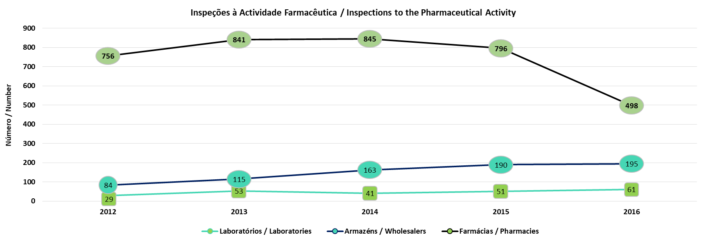

7.3.2. Plano de Colheita de Amostras
Samples Collecting Plan

7.3.3. Recolha de Medicamentos por Defeito de Qualidade (PICS EU Alert System)
Withdrawal of Quality Defective Medicines

